Beispiel
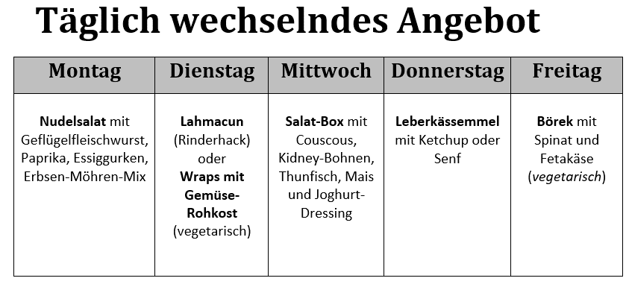
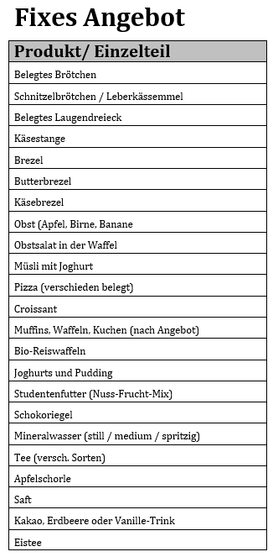
Angebots-Check Zwischenverpflegung - Auswertung des Zwischenverpflegungsangebots für 5 Verpflegungstage
modifiziert nach dem DGE-Qualitätsstandard für die Verpflegung in Schulen

Name der Schule: |  | Erfassungszeitraum
Beachten Sie die Ausfüllhinweise unter Erläuterungen!
 | Sollwert nach DGE | IST
 |  | Häufigkeit innerhalb von 5 Verpflegungstagen |  |  |  |  | Summe für 5 Tage | Status | Optimierungs-bedarf für 5 Tage | Anmerkung
dauerhaft im Angebot (Kiosk und Automaten) |  | Kiosk-Angebot: Belegtes Brötchen (Weißmehl / Mehrkorn / Vollkorn / Pumpernickel) mit Geflügelsalami / Putenbrust / Käse / Ei und Salatgarnitur (Salat, Tomate, Gurke) Belegtes Brötchen mit Schnitzel / Leberkäs Laugengebäck (belegtes Laugendreieick, Käsestange, Brezel, Butterbrezel, Käsebrezel) Frisches Stückobst (Apfel, Banane, Birne) / Obstsalat in der Waffel Müsli mit Joghurt / Milch Pizza (verschieden belegt z.B. Spinat / Thunfisch / Salami / Pilze) Croissant (normal / Schinken / Nuss-Nougat) Nach Angbot: Muffins, Waffeln, Kuchen Bio-Reiswaffeln, Joghurts und Pudding, Studentenfutter (Nuss-Frucht-Mix), Schokoriegel Getränke: Mineralwasser (still / medium / spritzig), Apfelschorle, Saft, Kakao, Erdbeere- oder Vanille-Trink, Eistee, Tee (versch. Sorten)
 |  | Montag | Dienstag | Mittwoch | Donnerstag | Freitag
evtl. täglich wechselndes Kiosk-Angebot |  | Nudelsalat mit Geflügelfleischwurst, Paprika, Essiggurken, Erbsen-Möhren-Mix | Lahmacun (Rinderhack) oder Wraps mit Gemüse-Rohkost (vegetarisch) | Salat-Box mit Couscous, Kidney-Bohnen, Thunfisch, Mais und Joghurt-Dressing | Leberkässemmel mit Ketchup und Senf | Börek mit Spinat und Fetakäse (vegetarisch)
Angaben zu den angebotenen Lebensmittelgruppen
Getreide und Getreideprodukte | Getreide und Getreideprodukte sind im Angebot enthalten. | 1 | 1 | 1 | 1 | 1 | 5 | erfüllt | 0 | In Ihrer Einrichtung werden täglich Getreide und Getreideprodukte angeboten. Sie erfüllen somit die Empfehlung.
 | Mindestens die Hälfte des täglichen Angebots sind Vollkornprodukte | 0 | 0 | 0 | 0 | 0 | 0 | nicht erfüllt | 5 | Ihr Angebot enthält zu wenig Vollkornprodukte. Diese liefern wertvolle Ballaststoffe und sollten deshalb regelmäßig im Angebot sein.
Gemüse/Rohkost | Gemüse ist im Angbeot enthalten. | 1 | 1 | 1 | 0 | 1 | 4 | nicht erfüllt | 1 | Gemüse sollte immer angeboten werden. Es ist reich an Vitaminen, Mineral- und Ballaststoffen sowie sekundären Pflanzenstoffen, ist kalorienarm und trägt zur Sättigung bei.
 | davon mind. 3 x pro Woche als Rohkost | 1 | 1 | 1 | 0 | 0 | 3 | erfüllt | 0 | Sie bieten ausreichend Rohkost und Salat an und erfüllen somit die Empfehlungen.
Obst | Obst ist im Angbeot enthalten. | 1 | 1 | 1 | 1 | 1 | 5 | erfüllt | 0 | Sie bieten ausreichend Obst an. Achten Sie auf das Angebot von frischem Obst und vermeiden Sie Konserven mit Zuckerzusatz
 | davon mind. 2 x pro Woche Nüsse oder Ölsaaten | 1 | 1 | 1 | 1 | 1 | 5 | erfüllt | 0 | Sie bieten ausreichend Nüsse an und tragen zur besseren Nährstoffversorgung der Schülerinnen und Schüler bei.
Milch und Milchprodukte | Milch und Milchprodukte sind im Angebot enthalten. | 1 | 1 | 1 | 1 | 1 | 5 | erfüllt | 0 | Sie bieten ausreichend Milch und Milchprodukte an. Diese Lebensmittel liefern wichtiges Calcium für den Knochenaufbau von Heranwachsenden.
Fleisch / Wurstwaren | An max. zwei Tagen pro Woche werden Fleisch / Wurstwaren angeboten. | 1 | 1 | 1 | 1 | 1 | 5 | nicht erfüllt | -3 | Fleisch und insbesondere Wurst enthalten ungünstige Inhaltsstoffe wie gesättige Fettsäuren oder Salz und verursachen bei der Produktion zudem hohe Treibhausgasemissionen.
Getränke | Ungesüßte Getränke sind jederzeit verfügbar. | 1 | 1 | 1 | 1 | 1 | 5 | erfüllt | 0 | Sie erfüllen die Empfehlungen und bieten Wasser oder ungesüßte Kräuter- und Früchtetees an.
Zubereitung
Panierte Produkte | An max. zwei Tagen pro Woche wird ein paniertes Produkt angeboten. | 1 | 1 | 1 | 1 | 1 | 5 | nicht erfüllt | -3 | Ihr Angebot enthält zu viele panierte Gerichte. Diese liefern viel Fett und sollten gegen fettärmere Alternativen ausgetauscht werden.
Sonstiges
gesüßte Getränke |  | 1 | 1 | 1 | 1 | 1 | 5 | Vorsicht! |  | Gesüßte Getränke enthalten zu viel Zucker und Energie und können die Konzentrationsfähigkeit beeinträchtigen. Besser sind kalorienfreier Getränke wie Wasser oder ungesüßte Tees.
gesüßte Milchprodukte |  | 1 | 1 | 1 | 1 | 1 | 5 | Vorsicht! |  | Bevorzugen Sie ungesüßte Milchprodukte. Diese enhalten Calcium sowie hochwertiges Eiweiß.
Süßigkeiten, süßes Gebäck, Croissant |  | 1 | 1 | 1 | 1 | 1 | 5 | Vorsicht! |  | Achten Sie darauf, Zucker sparsam einzusetzen. Gerade stark gesüßte Speisen fördern Heißhungerattacken und mindern die Konzentrationsfähigkeit.

